Munka1
Időbélyeg | Melyik korosztályba tartozol? | Mennyire tartod fontosnak a környezetvédelmet? | Szelektíven gyűjtöd a hulladékot otthon? | Visszaváltod a betétdíjas palackokat és dobozokat? | Használsz újra használható bevásárlótáskát? | Milyen gyakran vásárolsz egyszer használatos műanyag termékeket? | Figyelsz arra, hogy ne folyasd feleslegesen a vizet például fogmosás közben? | Figyelsz az otthoni energiafogyasztás csökkentésére? | Leoltod a villanyt, amikor elhagysz egy helyiséget? | Kihúzod vagy teljesen kikapcsolod a nem használt elektronikai eszközöket? | Milyen közlekedési módot használsz leggyakrabban? | Ha rövid távolságra kell menned, választod-e az autó helyett a gyaloglást vagy kerékpározást? | Vásárláskor figyelembe veszed egy termék környezetre gyakorolt hatását? | Szoktál használt termékeket vásárolni új helyett? | Mennyire próbálod csökkenteni az élelmiszer-pazarlást? | Szerinted az emberek hétköznapi szokásai jelentősen hozzájárulhatnak a környezet védelméhez? | Mi akadályoz leginkább abban, hogy környezettudatosabban élj? | Mit változtatnál meg a saját mindennapjaidban a környezet védelme érdekében?
8/19/26 | 41–60 év | 5 – Nagyon fontos | Igen, rendszeresen | Mindig | Mindig | Szinte soha | Mindig | Igen, rendszeresen | Mindig | Rendszeresen | Autó | Gyakran | Mindig | Alkalmanként | Nagyon odafigyelek rá | Igen | Időhiány | Több idő
8/19/26 | 19–25 év | 5 – Nagyon fontos | Igen, rendszeresen | Általában | Mindig | Hetente többször | Mindig | Igen, rendszeresen | Gyakran | Néha | Tömegközlekedés | Gyakran | Ritkán | Ritkán | Többnyire odafigyelek | Igen | Nincs megfelelő lehetőség a környezetemben | Kevesebb ruhát vennék, inkább olyat amelyik jó minőségű, hogy ne kerüljön hamar kidobásra, és több otthon készített ételt fogyasztanék a rendelés helyett, így nem kell a csomagolásra pazarolni. | 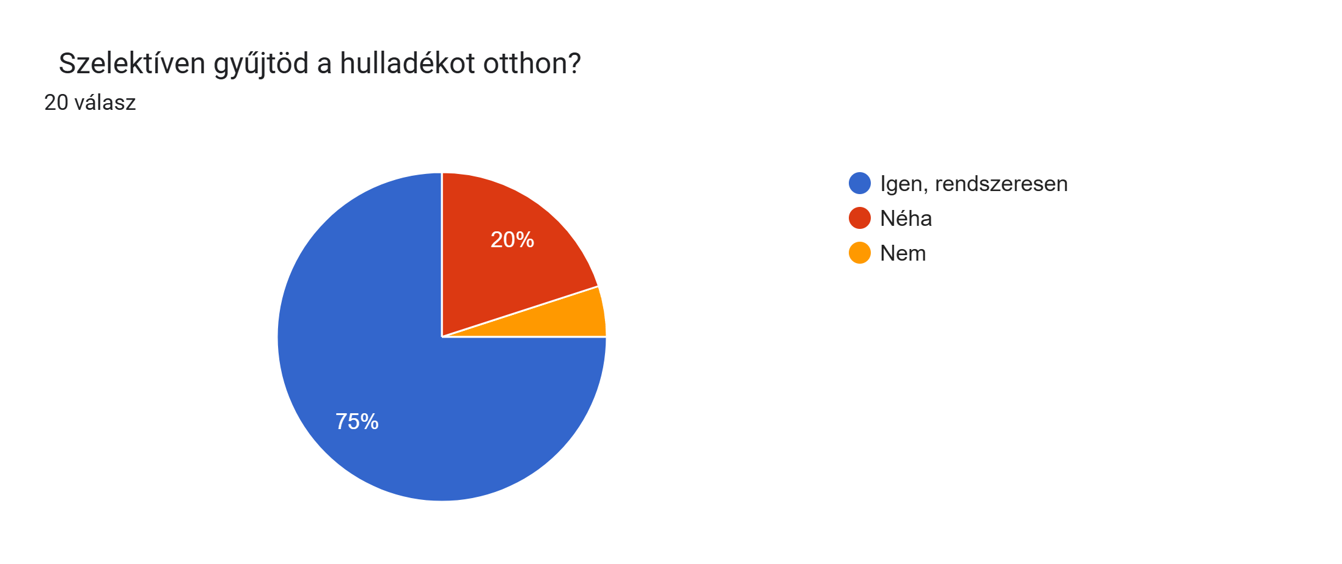
8/19/26 | 19–25 év | 5 – Nagyon fontos | Igen, rendszeresen | Általában | Mindig | Ritkán | Mindig | Igen, rendszeresen | Mindig | Rendszeresen | Autó | Ritkán | Ritkán | Gyakran | Nagyon odafigyelek rá | Nem | Semmi, igyekszem környezettudatosan élni | Nincsen lehetőségem további módon változtatni a saját életem területén. Összességében a tömegközlekedés magasabb színvonalra emelése, befogadó képességének növelése pozitívan nyilvánulna meg a nagyvárosok levegőjének védelmében. Az áruszállítás terén új lehetőségekre van szükség, mivel jelenleg minden közlekedési formába szennyezi a környezetünket kiemelkedő módon. A hulladékgazdálkodás, mint civil könnyedén betartható viszont a végeredmény szerint nem kerülnek a lehetőségek szerint meghatározott "termékek" újbóli felhasználásra sem anyagában sem eredeti formájában. Teljes egészében úgy gondolom, hogy magánszemélyként nincsen több módja a lakosságnak már a kérdéssorban szereplő lehetőségeken kívül. Inkább globális szintű problémák megoldására kell törekedni.
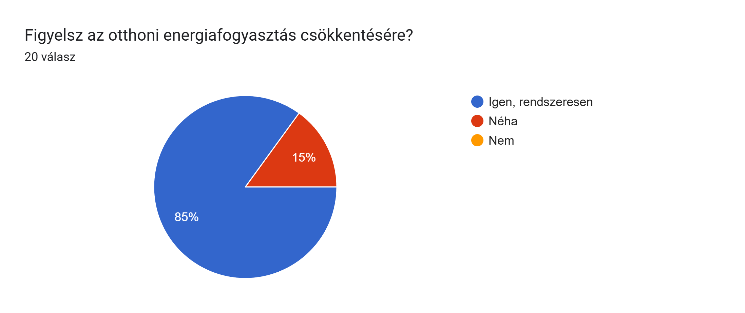
8/20/26 | 19–25 év | 4 | Néha | Ritkán | Ritkán | Ritkán | Ritkán | Néha | Gyakran | Néha | Autó | Ritkán | Ritkán | Alkalmanként | Többnyire odafigyelek | Részben | Időhiány | Mindent is
8/20/26 | 26–40 év | 5 – Nagyon fontos | Igen, rendszeresen | Mindig | Mindig | Ritkán | Mindig | Igen, rendszeresen | Mindig | Rendszeresen | Autó | Ritkán | Gyakran | Gyakran | Többnyire odafigyelek | Igen | Nincs megfelelő lehetőség a környezetemben | .
8/20/26 | 19–25 év | 4 | Néha | Általában | Ritkán | Ritkán | Ritkán | Néha | Gyakran | Néha | Autó | Ritkán | Soha | Alkalmanként | Többnyire odafigyelek | Részben | Időhiány | Több odafigyelés, utánnanézés
8/20/26 | 41–60 év | 5 – Nagyon fontos | Igen, rendszeresen | Mindig | Gyakran | Ritkán | Mindig | Igen, rendszeresen | Mindig | Néha | Autó | Gyakran | Mindig | Alkalmanként | Többnyire odafigyelek | Igen | Időhiány | Türelem
8/20/26 | 26–40 év | 5 – Nagyon fontos | Igen, rendszeresen | Mindig | Gyakran | Szinte soha | Mindig | Igen, rendszeresen | Mindig | Rendszeresen | Autó | Mindig | Gyakran | Soha | Nagyon odafigyelek rá | Igen | Semmi, igyekszem környezettudatosan élni | Minden olyat amivel a környezetemet meg tudom óvni/védeni.
8/20/26 | 41–60 év | 3 | Igen, rendszeresen | Mindig | Ritkán | Hetente többször | Gyakran | Igen, rendszeresen | Mindig | Rendszeresen | Tömegközlekedés | Gyakran | Soha | Alkalmanként | Nagyon odafigyelek rá | Részben | Semmi, igyekszem környezettudatosan élni | Pet palackok valamint a márkás termékek csilivili csomagolások megszüntetném, úgy is beltartalom több esetben ugyan az. Pl. 20 kúlömbözö tej csomagolásában, elvileg mindben tehén tej van csak a markenting más. Ezek mindfölösleges csomagolások, amik szemetek lesznek. Pet palack helyett, üveg palackok legyenek.
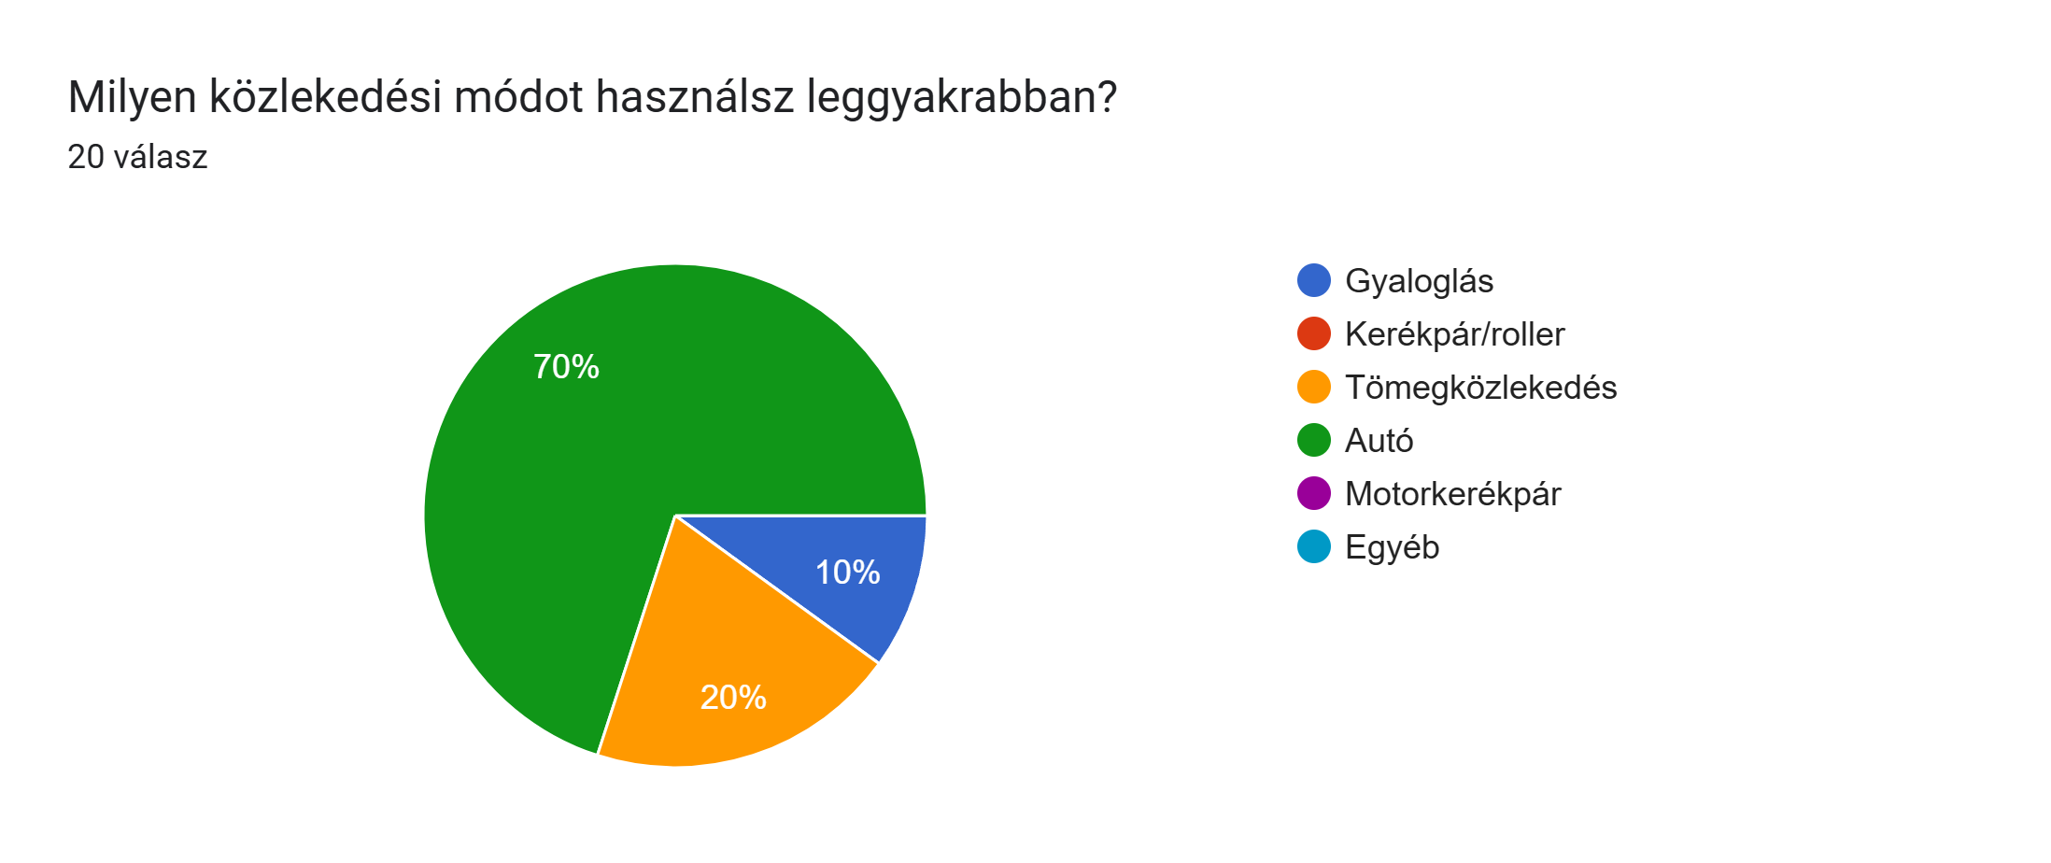
8/20/26 | 19–25 év | 4 | Néha | Általában | Gyakran | Hetente többször | Gyakran | Igen, rendszeresen | Mindig | Néha | Gyaloglás | Gyakran | Gyakran | Alkalmanként | Többnyire odafigyelek | Részben | Kényelem | Szelektíven gyűjteni a szemetet
8/20/26 | 19–25 év | 5 – Nagyon fontos | Igen, rendszeresen | Általában | Ritkán | Hetente többször | Gyakran | Néha | Mindig | Rendszeresen | Tömegközlekedés | Nem használok autót | Ritkán | Alkalmanként | Ritkán figyelek rá | Igen | Semmi, igyekszem környezettudatosan élni | Több használt terméket vennék
8/20/26 | 41–60 év | 5 – Nagyon fontos | Nem | Mindig | Mindig | Szinte soha | Mindig | Igen, rendszeresen | Mindig | Rendszeresen | Autó | Gyakran | Ritkán | Gyakran | Nagyon odafigyelek rá | Igen | Információhiány | Több gyalog
8/20/26 | 26–40 év | 5 – Nagyon fontos | Igen, rendszeresen | Mindig | Gyakran | Ritkán | Mindig | Igen, rendszeresen | Gyakran | Ritkán | Gyaloglás | Gyakran | Ritkán | Ritkán | Nagyon odafigyelek rá | Részben | Kényelem | .
8/20/26 | 26–40 év | 5 – Nagyon fontos | Néha | Mindig | Mindig | Ritkán | Mindig | Igen, rendszeresen | Mindig | Rendszeresen | Autó | Mindig | Ritkán | Gyakran | Nagyon odafigyelek rá | Részben | Semmi, igyekszem környezettudatosan élni | Komposztálnék, ha lenne rá lehetőségem.
8/20/26 | 41–60 év | 5 – Nagyon fontos | Igen, rendszeresen | Mindig | Gyakran | Hetente többször | Mindig | Igen, rendszeresen | Mindig | Néha | Autó | Ritkán | Ritkán | Alkalmanként | Nagyon odafigyelek rá | Igen | Semmi, igyekszem környezettudatosan élni | Jobban ösztönöznék másokat a kevesebb energia használatra.
8/20/26 | 26–40 év | 5 – Nagyon fontos | Igen, rendszeresen | Mindig | Mindig | Hetente többször | Ritkán | Igen, rendszeresen | Mindig | Ritkán | Autó | Gyakran | Mindig | Gyakran | Többnyire odafigyelek | Igen | Magasabb költségek | Jobban oda figyelnék
8/20/26 | 26–40 év | 5 – Nagyon fontos | Igen, rendszeresen | Mindig | Ritkán | Hetente többször | Mindig | Igen, rendszeresen | Mindig | Rendszeresen | Autó | Gyakran | Ritkán | Alkalmanként | Többnyire odafigyelek | Igen | Kényelem | Nem a hétköznapi fogyasztás változtatás fog eredményt hozni, hanem az ipar valtozása
8/20/26 | 19–25 év | 5 – Nagyon fontos | Igen, rendszeresen | Általában | Mindig | Ritkán | Mindig | Igen, rendszeresen | Mindig | Néha | Autó | Gyakran | Mindig | Alkalmanként | Többnyire odafigyelek | Részben | Időhiány | Semmit mert ennél többet nem tudok az iparnak kell változni.
8/20/26 | 19–25 év | 5 – Nagyon fontos | Igen, rendszeresen | Mindig | Mindig | Ritkán | Mindig | Igen, rendszeresen | Mindig | Néha | Autó | Ritkán | Ritkán | Alkalmanként | Többnyire odafigyelek | Igen | Időhiány | Ennél többet nem tudok tenni
8/20/26 | 19–25 év | 5 – Nagyon fontos | Igen, rendszeresen | Általában | Mindig | Ritkán | Mindig | Igen, rendszeresen | Mindig | Néha | Tömegközlekedés | Nem használok autót | Mindig | Gyakran | Nagyon odafigyelek rá | Igen | Semmi, igyekszem környezettudatosan élni | Én a lehető legtöbbet megteszem de az ipar változása kell ahhoz hogy jobb legyen

